填表说明
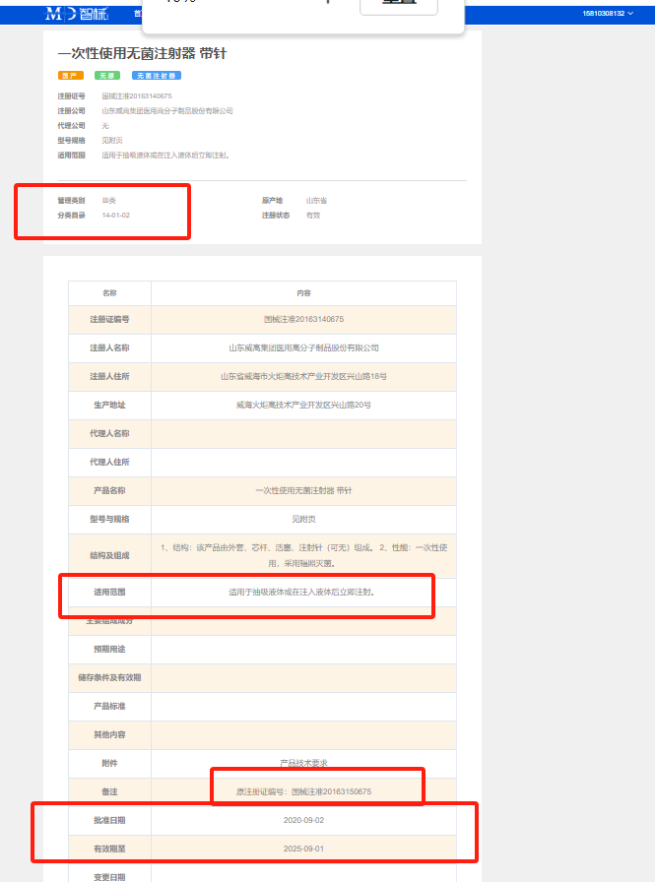
北京小汤山医院医用耗材（试剂）遴选报名表
序号 | 申请耗材通用名称 | 注册证号 | 生产厂家 | 品牌 | 注册证 产品名称 | 型号规格 | 管理类别 | 适用范围/预期用途 | 储存条件 | 产品效期（天） | 注册证生效日期 | 注册证有效期 | 单位 | 产品报价 | 最小销售单元 | 包装系数（最小包装使用单元） | 供应商名称 | 器械分类（2017年国家药监新分类） | 唯一标识UDI-DI | 医保医用耗材分类与代（27位） | 装备协会医用耗材分类编码（68码） | 是否已入选北京阳光采购平台 | 阳采平台 产品编号 （GOODS_ID） | 是否为集中带量采购产品 | 是否已有厂家授权 | 灭菌方式 | 运输条件 | 备注
填表说明 | 请按照挂网公告表格中的“申请耗材名称”填写 | 请填写当前最新“注册证编号”，如果不属于医疗器械，则写*，如为消毒品，请填写安全评价报告号码，如为化妆品，请填写妆字证件号码，务必与到货实物标签一致 | 务必与注册证表述一致 | 文本格式，写品牌 | 请严格按照注册证填写 | 请严格按照注册证填写 | 按注册证“管理分类”填写 | 从注册证网站查询填写 | 要与说明书描述一致 | 按照 360天✖ 月数，文本格式 | yyyy-mm-dd | yyyy-mm-dd | 与产品报价密切相关 | 含税，元，与单位密切相关 | 2000 | 一个“单位”中含有几个最小使用单位的个数，写数字 | 采销单位，与报价相关 | （示例：13-01-01，查询网址：https://www.zhixie.info/fenlei/index） 单元格按照网址上的信息查询完毕后，按照下方示例的样式填写，请务必精准，请看下方三张截图。 | 01开头，不加括号，文本格式 | 厂家填写 | 68开头，文本格式 |  | 厂家填写 |  |  |  | 要与说明书描述一致
 |  |  |  |  |  |  |  |  |  |  |  | 例： | 包 | 0.12 | 500包 | 4支/包
 |  |  |  |  |  |  |  |  |  |  |  |  | 包 | 0.06 | 500包 | 2支/包
供货商名称： |  |  |  |  |  |  |  |  |  |  |  |  |  |  |  |  | 联系电话： |  |  |  |  | 电子邮箱：
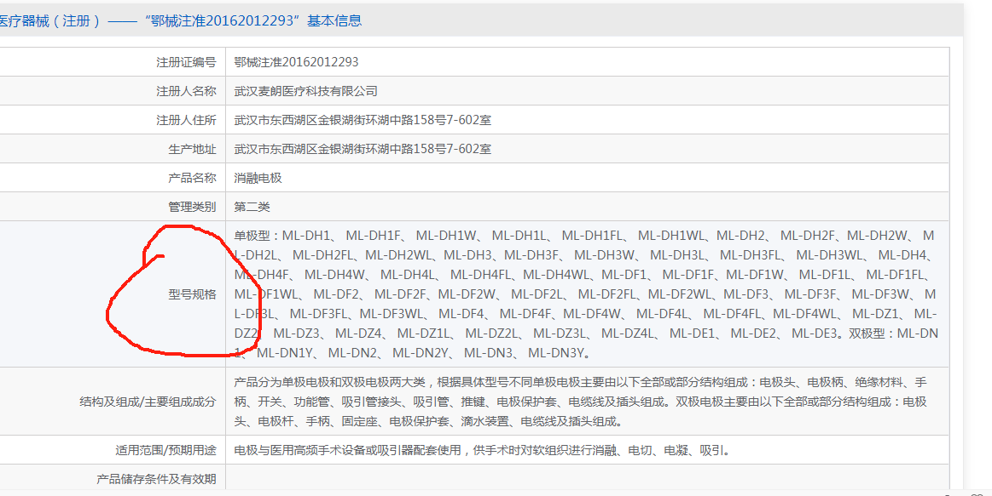
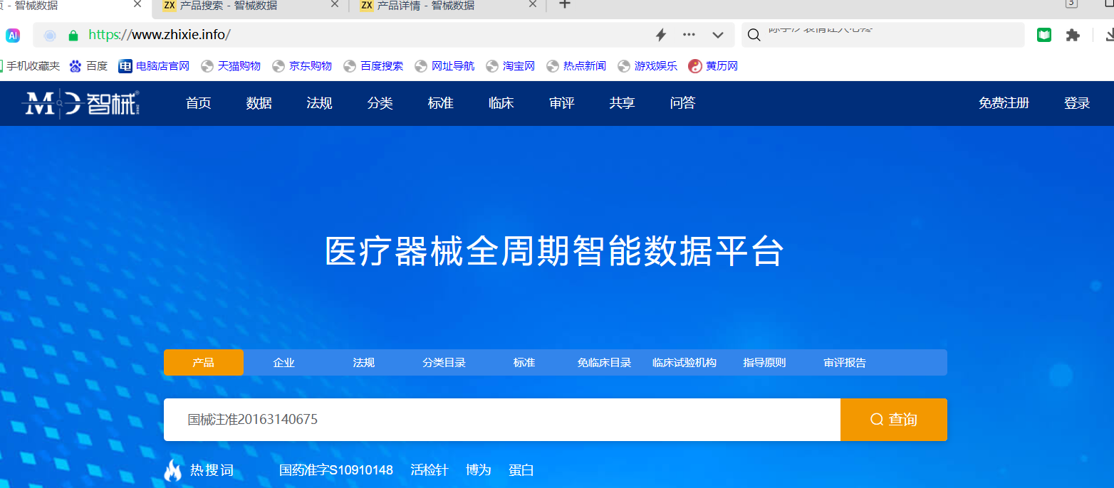
注意事项：1、请认真如实填写报名信息，如虚假报名将纳入医院供应商黑名单； 2、如对填写有疑问可参考填写说明或来电咨询。

